คำอธิบายตารางฟอร์มเปล่า
คำอธิบายตาราง : แบบรายงานการบริหารความเสี่ยงและควบคุมภายใน SR-04.2 รอบ 12 เดือน ประจำปีงบประมาณ พ.ศ.2566
โปรดดำเนินการบันทึกข้อมูลที่ต่อเนื่องมาจากแบบฟอร์มรายงานการบริหารความเสี่ยงและควบคุมภายใน (SR-04.1) รอบ 6 เดือน ในช่องสีขาว ตามหัวข้อที่กำหนดลงในตาราง และรายงานการบริหารความเสี่ยงและควบคุมภายใน (SR-04.2) รอบ 12 เดือน ตามหัวข้อช่องสีฟ้าที่กำหนดในตาราง ทั้งนี้ โปรดบันทึกข้อมูล จำนวน 1 ประเด็นความเสี่ยง ต่อจำนวน 1 หน้า เพื่อความสะดวกในการจัดพิมพ์
แบบรายงานนี้โดยเสนอผู้บริหารลงนาม และจัดทำบันทึกข้อความนำส่งไปยัง 2 ส่วนงาน คือ 1. หน่วยตรวจสอบภายใน 2.งานความเสี่ยง ส่วนบริหารงานกลาง พร้อมส่งไฟล์ Excel และ Pdf

(B) ปีงบประมาณ หมายถึง ปีงบประมาณ พ.ศ. ที่จัดทำรายงานผลการบริหารความเสี่ยง
(1) ลำดับที่ของประเด็นความเสี่ยง
(2) ยุทธศาสตร์ หมายถึง ยุทธศาสตร์มหาวิทยาลัย
2.1 ยุทธศาสตร์ที่ 1 การเป็นผู้นำทางการศึกษา (Educational Leader)
2.2 ยุทธศาสตร์ที่ 2 การเป็นองค์กรที่มีสมรรถนะสูง และมีธรรมาภิบาล (High Performance and Good Governance Organization)
2.3 ยุทธศาสตร์ที่ 3 พันธกิจสัมพันธ์เพื่อสังคม (Social Engagement)
(3) ประเด็นความเสี่ยง
 | หมายถึง เหตุการณ์ที่อาจจะเกิดขึ้นและหากเกิดขึ้นจะส่งผลกระทบต่อวัตถุประสงค์ของส่วนงาน/หน่วยงาน ทั้งในด้านบวกและด้านลบ โดยพิจารณาจากปัจจัยที่เกี่ยวข้องทั้งภายในและปัจจัยภายนอก
(4) ระดับความเสี่ยง
หมายถึง สถานะของความเสี่ยงที่ได้จากการประเมินโอกาสและผลกระทบ แบ่งเป็น 4 ระดับคือ ต่ำ ปานกลาง สูงและสูงมาก
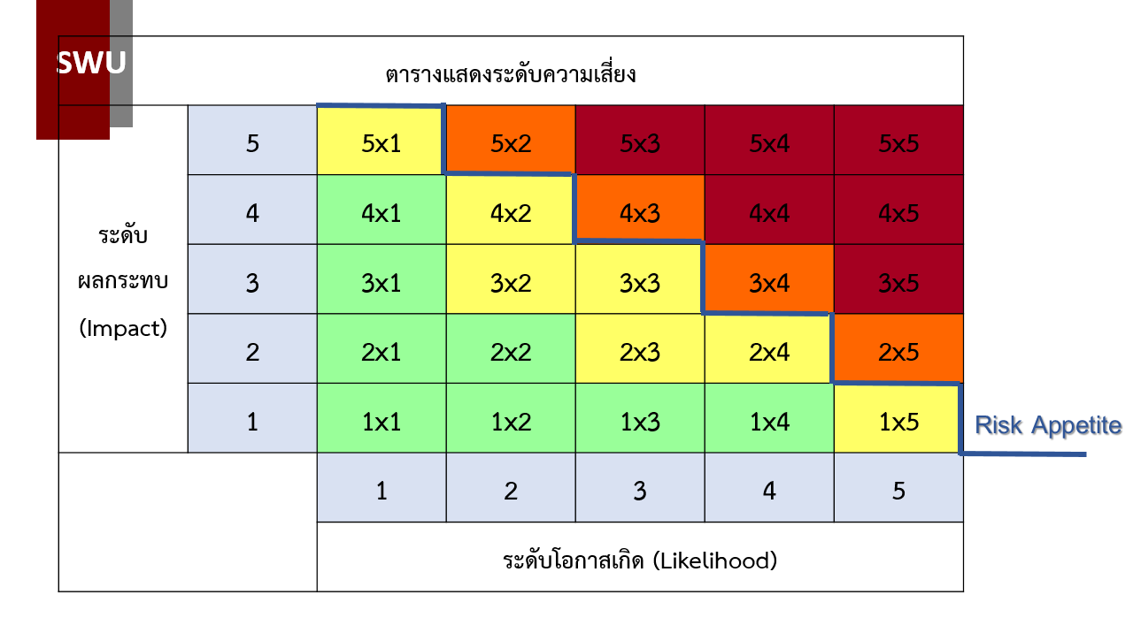

แนวทางการการดำเนินงานตามระดับความเสี่ยง
E สีแดง หมายถึง ระดับที่ไม่สามารถยอมรับได้ จำเป็นต้องเร่งจัดการความเสี่ยงให้อยู่ในระดับที่ยอมรับได้ทันที
(ต้องทำแผนการบริหารความเสี่ยง)
H สีส้ม หมายถึง ระดับที่ไม่สามารถยอมรับได้ โดยต้องจัดการความเสี่ยงเพื่อให้อยู่ในระดับที่ยอมรับได้
(ต้องทำแผนการบริหารความเสี่ยง)
M สีเหลือง หมายถึง ระดับที่พอรับได้ แต่ต้องมีมาตรการควบคุมเพื่อป้องกันไม่ให้ความเสี่ยงเพิ่มไปยังระดับที่ยอมรับไม่ได้
L สีเขียว หมายถึง ระดับที่ยอมรับได้ ไม่ต้องมีการจัดการเพิ่มเติม

(5) กิจกรรมการควบคุมภายใน/มาตรการจัดการความเสี่ยง
 | หมายถึง วิธีการหรือกิจกรรมที่ดำเนินการอยู่แล้วในปัจจุบัน และสามารถควบคุมระดับความเสี่ยงให้อยู่ในระดับที่ยอมรับได้ โดยสัมพันธ์กับสาเหตุหรือปัจจัยความเสี่ยง เพื่อลดระดับความเสี่ยง
(6) ระยะเวลาดำเนินการ หมายถึง ระยะเวลาที่วางแผนว่าจะดำเนินการภายในรอบ 1 ปีงบประมาณ และระยะเวลาผลช่วงเวลาที่ดำเนินการจริง โดยใส่เครื่องหมาย P
(7) ผลการดำเนินการ หมายถึง การดำเนินการที่ผ่านมาเป็นไปตามแผนที่กำหนดกิจกรรมควบคุม/มาตรการจัดการความเสี่ยงไว้ หรืออยู่ระหว่างดำเนินการ โดยใส่เครื่องหมาย P
(8) รายงานผลตัวชี้วัดตามความเสี่ยง หลังดำเนินกิจกรรมควบคุมภายใน/มาตรการจัดการความเสี่ยง
(8.1) | ตัวชี้วัดเตือนภัย (Leading KRIs) หมายถึง เป็นตัวชี้วัดเตือนภัยเพื่อให้สามารถคาดการณ์ความเสี่ยงล่วงหน้า และสามารถปรับมาตรการเพิ่มเติมก่อนเกิดเหตุการณ์ความเสียหาย
(8.2) | ค่าเป้าหมาย หมายถึง จำนวน (Amount) หรือค่าตัวเลขของตัวชี้วัดเตือนภัย (Leading KRIs)ที่สามารถเปรียบเทียบได้
(8.3) | รายงานผลตามตัวชี้วัด หมายถึง ผลการดำเนินงานตามตัวชี้วัดความเสี่ยงที่กำหนดในแผนการบริหารความเสี่ยง (ใช้เครื่องหมายสัญลักษณ์ทางเชิงปริมาณ < = > ≤ ≥ เพื่อเปรียบเทียบข้อมูล)
(8.4) | Risk Appetite หมายถึง ความเสี่ยงที่ยอมรับได้ ซึ่งเป็นจำนวน (amount) ที่ส่วนงาน/หน่วยงาน จะยอมรับได้เพื่อให้องค์กรบรรลุเป้าหมายที่ตั้งไว้
(8.5) | ค่าเป้าหมาย หมายถึง จำนวน (Amount) หรือค่าตัวเลขของความเสี่ยงที่ยอมรับได้ (Risk Appetite) ที่สามารถเปรียบเทียบได้
(8.6) | รายงานผลตามตัวชี้วัด หมายถึง ผลการดำเนินงานตามตัวชี้วัดความเสี่ยงที่กำหนดในแผนการบริหารความเสี่ยง (ใช้เครื่องหมายสัญลักษณ์ทางเชิงปริมาณ < = > ≤ ≥ เพื่อเปรียบเทียบข้อมูล)

(9) การประเมินผลความเสี่ยง หมายถึง การประเมินผลกิจกรรมการควบคุมภายในตามตัวชี้วัดความเสี่ยง Risk Appetite ว่าเป็นไปตามเป้าหมายที่ได้วางไว้ว่า บรรลุ/ไม่บรรลุ โดยใส่เครื่องหมาย P
 | (9.1) บรรลุ ให้ระบุกิจกรรมหรือมาตรการจัดการความเสี่ยง เพื่อรักษาระดับความเสี่ยงไม่ให้สูงขึ้น
 | (9.2) ไม่บรรลุ ให้ระบุความเสี่ยงที่ยังมีอยู่ในข้อ(9) และระบุการปรับปรุงการควบคุมภายในหรือมาตรการจัดการความเสี่ยงเพิ่มเติม เพื่อป้องกันหรือลดความเสี่ยงตามข้อ(9)

(10) ความเสี่ยงที่ยังมีอยู่ หมายถึง ความเสี่ยงที่ยังคงเหลืออยู่ซึ่งมีผลกระทบต่อการบรรลุวัตถุประสงค์ของส่วนงาน
(11) ผู้รับผิดชอบ หมายถึง ผู้รับผิดชอบในการดำเนินการตามข้อ (3)
(12) ระดับความเสี่ยงหลังการดำเนินการ หมายถึง สถานะของความเสี่ยงที่ได้จากการประเมินโอกาสและผลกระทบ หลังการดำเนินการตามมาตรการ/กิจกรรมควบคุมความเสี่ยง แบ่งเป็น 4 ระดับคือ ต่ำ ปานกลาง สูงและสูงมาก

(13) ส่วนงาน หมายถึง ชื่อส่วนงานรับผิดชอบในการดำเนินการ

